상품제안서
에코라이프 경보등 경보기 전자 호루라기 열쇠고리 | 상품코드: F27599

 |  |  |  |  |  |  | 02-412-0044 | www.easy1.co.kr
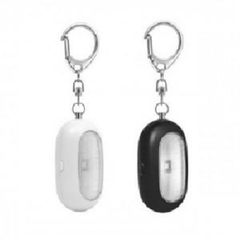

【상세/제작정보】 | 기본수량 미만 인쇄시 비용 추가.

【인쇄/포장옵션】 | 실크 / 포장불가능

【공급단가】 | 수량 | 170~ | 510~ | 1,000~ | 3,000~ | 5,000~
*VAT별도 | 단가 | 7,080원 | 6,960원 | 6,780원 | 6,660원 | 6,490원

【상품 URL】 | https://dev.easy1.co.kr:443/src/goods_detail.php?gdno=27599

